W4
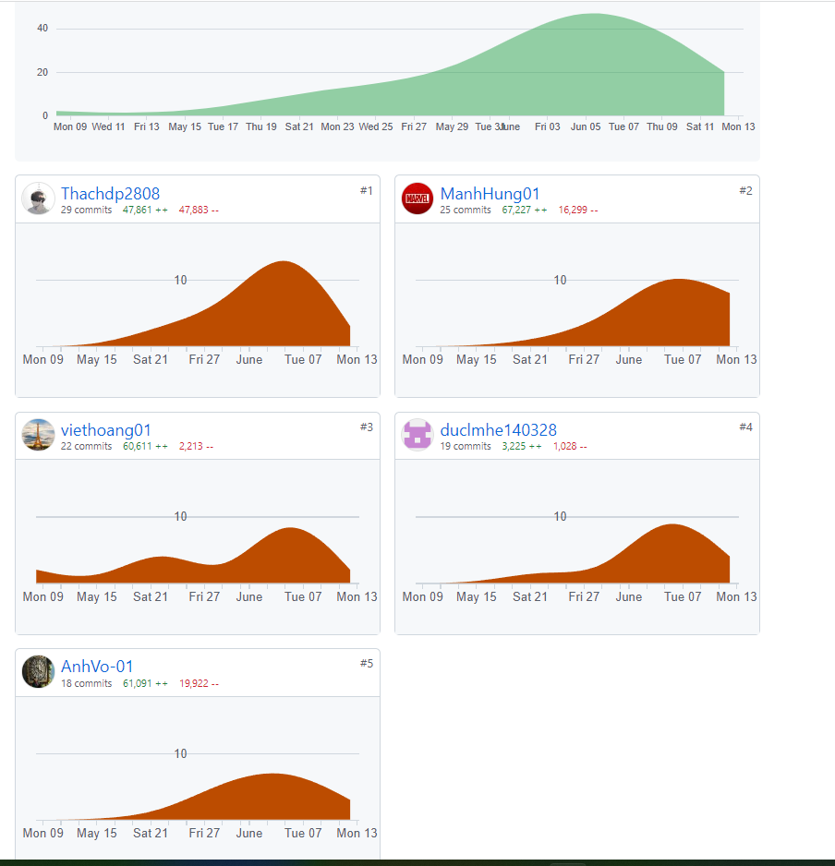
PROJECT REPORT
Group | <Team 1>
Week | <06/06/2022-12/06/2022>
I. Status Report
# | Project Work Item | Status | Notes (Work Item in Details) | Quy tắc làm việc nhóm: +, Tất cả mọi người phải code trung bình mỗi tuần phải code được 1 màn hình/1 người +, Teach leader kiểm tra mọi người tạo ra cấu trúc thư mục theo hướng dẫn của thầy +, Một ngày các thành viên dành ra 2h để code và 15-30m để làm tài liệu và 10-15m để họp nhóm +, Cả nhóm phấn đấu code 40-45 screen, 20-25 database table. Nguyên tắc để làm đi từ gốc của Mindmap và tên đề tài -> Tên nhóm chức năng(FeatureName) -> ScreenName -> SceenFlow -> Vẽ Mockup màn hình -> Vẽ Data table diagram -> Vẽ packege diagram Thực chất chỗ này là định hình tên của object class sẽ được sắp xếp vào các folder của project. Detail Design mô tả cấu trúc bên trong của class và mối quan hệ giữa các class = cách sử dugnj Class Diagram. Mô tả giữa các class gọi nhau như thế nào thông qua Sequece Diagram +, Hằng ngày record meeting phải viết lại issue mà nhó m gặp phải (3-5 issue) và các solution
1 | Hoàn thành 1/2 IT3 | In Progress
2 | Hoàn thành Data | Completed
 |  | In Progress

II. Team Contribution
# | Project Task | Member | Notes (Task Details, etc.)
1 | Hoàn thiện cart contact | VoNVA | Completed
2 | Code màn hình My Orders | DucLM | Doing
3 | Code màn hình Orders List | ThachDP | VoNVA Support
4 | Code màn hình Cart Completion | DucLM | Đang lỗi
5 | Code màn hình Suppliers List 2 | HungNM | HoangNV Support
6 | Code màn hình Customers List | ThachDP | HoangNV Support font-end
7 | Code màn hình Feedback list | VoNVA | Completed
8

III. Project Issues
Date | Project Issue | Status | Notes (Solution, Suggestion, etc.)
2022-06-06 | K hiển thị My order | Completed | Sửa lại câu lệnh sql
2022-06-07 | Lỗi phông phần ProductDetail | In Progress | Lỗi Boostrap
2022-06-08 | Customer list hiển thị 1 nửa | Completed | do bảng bên html
2022-06-09 | Feedback không truy cập được | Completed | Sửa file XML. Lỗi liên kết
2022-06-10 | Không chạy đc servlet phần checkout | In Progress | add xml
2022-06-11 | Cart Completion lỗi ko hiển thị | In Progress | Mọi người trong nhóm đang hỗ trợ

IV. Next Week Plan
# | Project Work Item | Deadline | Notes (Task Details, etc.)
 | Hoàn thiện một nửa IT3 | 2022-06-12 | Before 00:00 010/06/2022

V. Other Project Masters/Suggestions
# | Project Matter/Suggestions | Raised By | Notes
 | https://github.com/ashwinmenon/onlineShopping | ashwinmenon

